Nagios3
Nagios: 系統監看工具
 | http://www.nccst.nat.gov.tw/ArticlesDetail?lang=zh&seq=1106
安裝說明
 | Nagios簡述
 |  | Nagios為知名的遠端主機監看工具，為主從式架構軟體。
 |  | 主體可安裝於Linux型作業系 統
 |  | 而 Nagios偵測Agent，則可安裝於Unix like或Windows主機。
 |  | 使用Nagios提供給Windows系統之Agent，該Agent稱為NSClient++，結合安裝Nagios監看主 機，即可掌握Windows系統狀態。
 |  | 運作概念為，由監看主機的Nagios，呼叫本機檢查程式 check_nt，該檢查程式透過安裝在遠端主機的代理程式NSClient++，獲得相關系統資訊，之後再 回傳給Nagios，並呈現於Web介面上。
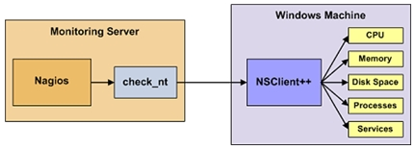

 |  | 至於Nagios提供給Linux主機的偵測Agent，則稱為NRPE，其架構示意圖與Windows主機相似

 | 系統架構
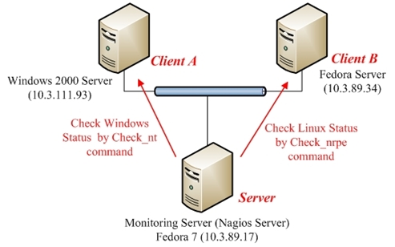

 |  | 安裝步驟主要分成幾項：
 |  |  | 先安裝 Nagios 於 Monitoring Server，接著安裝 Nagios Agent 於 Windows 主機上，再安裝Nagios Agent於Linux主機，
 |  |  | 最後分別於3部主機上，進行相關溝通設定，以完成監看需求。

 | 安裝 Nagios 伺服器
 |  | 確保系統相依套件
 |  |  | Nagios 套件包含： Apache 作為 Web 介面用途；GCC 編譯器作為編譯 Nagios 套件原始碼用途；GD 函式庫作為圖形 顯示用途。
 |  |  |  | 套件名稱 |  | 安裝指令
 |  |  |  | Apache 套件 |  | yum install httpd
 |  |  |  | Gcc 編譯器 |  | yum install gcc
 |  |  |  | Glibc 函式庫 |  | yum install glibc glibc-common
 |  |  |  | GD 函式庫 |  | yum install gd gd-devel
 |  | Nagios 安裝
 |  |  | 建立 Nagios 帳號
 |  |  |  | # su –l |  |  |  | // 轉換權限為 root 帳號
 |  |  |  | # /usr/sbin/useradd –m nagios |  |  |  | // 建立名為 nagios 的新帳號並設定密碼
 |  |  |  | passwd nagios
 |  |  |  | # /usr/sbin/groupadd nagcmd |  |  |  | // 建立名為 nagcmd 的新群組帳號，以允許外部指令可以經由 Web 介面傳送
 |  |  |  | # /usr/sbin/usermod –a –G nagcmd nagios |  |  |  | // 並將系統的 nagios 與 apache 帳號，加進此群組。
 |  |  |  | # /usr/sbin/usermod –a –G nagcmd apache |  |  |  | // 下載Nagios及其Plugins，目前最新穩定版本分別為3.0.6與1.4.13
 |  |  |  | # wget http://osdn.dl.sourceforge.net/sourceforge/nagios/nagios-3.0.6.tar.gz
 |  |  |  | # wget http://osdn.dl.sourceforge.net/sourceforge/nagiosplug/nagios-plugins-1.4.13.tar.gz
 |  |  |  |  |  |  |  | // 下載Nagios之NRPE addon
 |  |  |  | # wget http://osdn.dl.sourceforge.net/sourceforge/nagios/nrpe-2.12.tar.gz
 |  |  | 編譯與安裝 Nagios
 |  |  |  | # tar xzf nagios-3.0.6.tar.gz |  |  |  | // 解壓縮 Nagios 原始檔
 |  |  |  | # cd nagios-3.0.6
 |  |  |  | # ./configure with-command-group=nagcmd |  |  |  | // 執行 Nagios 安裝設定程式，並提供 nagios 群組名稱 nagcmd 作為輸入參數
 |  |  |  | # make all |  |  |  | // 編譯 Nagios 原始檔
 |  |  |  | # make install |  |  |  | // 安裝Nagios Binary程式、
 |  |  |  | # make install-init |  |  |  | // 初始程序init script
 |  |  |  | # make install-config |  |  |  | // 設定範例檔
 |  |  |  | # make install-commandmode |  |  |  | // 設定外部指令存放目錄之權限
 |  |  | 客製化設定值
 |  |  |  | Nagios安裝完成後，一併安裝的設定範例檔位於 /usr/local/nagios/etc，一般而言可正常運作。
 |  |  |  | 修改 /usr/local/nagios/etc/objects/contacts.cfg 設定檔中，需將 nagiosadmin 改成實際接收訊息的Email帳號。
 |  |  |  |  | email nagios@localhost --> lchen@tw.ibm.com
 |  |  | 設定 Nagios Web 介面
 |  |  |  | # make install-webconf |  |  |  | // 安裝Nagios之Web設定值到Apache conf.d目錄下
 |  |  |  | # htpasswd -c /usr/local/nagios/etc/htpasswd.users nagiosadmin
 |  |  |  | New password: |  |  |  | // 替Nagios之Web介面進行身分驗證保護，使用HTTP Basic Authentication方式
 |  |  |  | Re-type new password: |  |  |  | // 此代表將系統詢問的密碼，存放於/usr/local/nagios/etc/htpasswd.users
 |  |  |  |  |  |  |  | // 而使用此密碼的帳號為 nagiosadmin
 |  |  |  | # service httpd restart |  |  |  | // 重新啟動Apache以套用新的設定值
 |  |  | 編譯與安裝Nagios之外掛附件(Plugins)
 |  |  |  | # tar xzf nagios-plugins-1.4.13.tar.gz
 |  |  |  | # cd nagios-plugins-1.4.13
 |  |  |  | # ./configure with-nagios-user=nagios with-nagios-group=nagios
 |  |  |  | # make |  |  |  | // 編譯與安裝Nagios之Plugins
 |  |  |  | # make install
 |  |  | 編譯與安裝NRPE
 |  |  |  | # tar xzf nrpe-2.12.tar.gz
 |  |  |  | # cd nrpe-2.12
 |  |  |  | # ./configure
 |  |  |  | # make all
 |  |  |  | # make install-plugin
 |  |  | 啟動Nagios
 |  |  |  | # chkconfig add nagios |  |  |  | // 將Nagios服務登錄到系統服務列表中
 |  |  |  | # chkconfig nagios on |  |  |  | // 檢驗Nagios之設定值是否正確：
 |  |  |  | # /usr/local/nagios/bin/nagios –v /usr/local/nagios/etc/nagios.cfg
 |  |  |  |  | Total warnings: 0
 |  |  |  |  | Total errors: 0

 |  | 啟動Nagios
 |  |  | # service nagios start
 |  |  | 修改 SELinux 設定：
 |  |  |  | SELinux (Security Enchanced Linux)機制，會造成Nagios Web介面”Internal Server Error”錯誤訊息。
 |  |  |  | 需要將 SELinux 之狀態改為 Permissive mode
 |  |  |  | # getenforce |  |  |  | # 首先檢查目前SELinux狀態
 |  |  |  | # setenforence 0 |  |  |  | # 並將SELinux改為Permissive mode
 |  |  |  | 想將此設定設為永久，以避免重開機後未保留情況 => 必須修改 /etc/selinux/config 並重開機。
 |  |  |  | 如果不想或不適合變更SELinux模式情況下，則可執行以下指令，讓Nagios在SELinux的Enforcing mode進行設定。
 |  |  |  | # chcon -R -t httpd_sys_content_t /usr/local/nagios/sbin/
 |  |  |  | # chcon -R -t httpd_sys_content_t /usr/local/nagios/share/

 |  | 登入Nagios Web介面
 |  |  | URL：http://localhost/nagios/
 |  |  | 首先系統會要求輸入帳號/密碼，請輸入前面htpasswd所設定的密碼

 | 安裝Windows主機之Nagios Agent
 |  | check_nt工具並無Windows主機之執行權限，導致Nagios系統無法直接使用check_nt，獲得需要監看的Windows主機狀態。
 |  | 因此需要類似Proxy之Windows Agent工具，執行於被監看的Windows主機上，提供check_nt工具查詢Windows主機資訊用途，而此類似Proxy之工具即為NSClient++。
 |  | 下載NSClient++安裝程式：http://sourceforge.net/projects/nscplus下載
 |  | 設定NSClient++
 |  |  | 進入命令列模式，並切換工作目錄到C:\NSClient++目錄，接著執行以下指令
 |  |  |  | nsclient++ /install
 |  |  | 註冊NSClient++為Windows主機服務，確保重開機後自動執行。
 |  |  | 接下來安裝NSClient++之SysTray模組，方式為：
 |  |  |  | nsclient++ SysTray install
 |  |  | 檢查NSClient++服務是否正常註冊
 |  |  | 檢查Window主機服務中，是否存在NSClientpp，並檢查登入是否勾選[允許服務與桌面互動]。
 |  | 啟動NSClient++
 |  |  | 同樣於C:\NSClient++目錄下，執行以下指令啟動NSClient++
 |  |  |  | nsclient++ /start
 |  |  | 當正常啟動，可發現桌面右下角出面的啟動圖示。

 | 安裝Linux主機之Nagios Agent
 |  | 關Nagios監看Linux主機，常見方式為使用Nagios的NRPE套件協助，此外尚需要Nagios Plugins
 |  | 建立Nagios帳號
 |  |  | # su –l |  |  |  | // 轉換權限為root帳號
 |  |  | # /usr/sbin/useradd –m nagios |  |  |  | // 建立名為 nagios 的新帳號並設定密碼
 |  |  | # passwd nagios
 |  | 下載NRPE與Nagios Plugins，目前最新版為2.12與1.4.13。指令如下：
 |  |  | # wget http://osdn.dl.sourceforge.net/sourceforge/nagios/nrpe-2.12.tar.gz
 |  |  | # wget http://osdn.dl.sourceforge.net/sourceforge/nagiosplug/nagios-plugins-1.4.13.tar.gz
 |  | 編譯與安裝Nagios Plugins
 |  |  | # /usr/sbin/useradd –m nagios
 |  |  | # cd nagios-plugins-1.4.13
 |  |  | # ./configure with-nagios-user=nagios with-nagios-group=nagios
 |  |  | # make
 |  |  | # make install
 |  | 編譯與安裝NRPE
 |  |  | # tar xzf nrpe-2.12.tar.gz
 |  |  | # cd nrpe-2.12
 |  |  | # ./configure
 |  |  | # make all
 |  |  | # make install-plugin
 |  |  | # make install-daemon
 |  |  | # make install-daemon-config
 |  |  | # make install-xinetd
 |  | 設定NRPE為系統服務
 |  | – 限定可連線之監看主機IP
 |  |  | 修改 /etc/xinetd.d/nrpe，限定僅有設定之 Nagios 監看主機。
 |  |  |  | only_from = 127.0.0.1 10.3.89.17 |  |  | // 其中兩個IP以空白鍵區別
 |  | – 指定 NRPE 欲使用之系統通訊埠
 |  |  | 修改/etc/service，使NRPE可以接收監看主機的連線需求
 |  |  | 在此假定NRPE所用的通訊埠為TCP 5666，即增加下行於檔案中：
 |  |  |  | nrpe 5666/tcp # nrpe daemon
 |  | – 啟動xinetd服務
 |  |  | # service xinetd start
 |  |  | 若無安裝xinetd套件，請執行以下指令：
 |  |  | # yum install xinetd
 |  | – 檢查NRPE服務是否正常
 |  |  | # /usr/local/nagios/libexec/check_nrpe -H localhost
 |  |  | 若回應的訊息為NRPE及其版本資訊，即代表安裝成功。
 |  | 修改NRPE設定檔
 |  |  | NRPE主要設定檔為位於 /usr/local/nagios/etc/nrpe.cfg
 |  |  | 其中包含用來檢查的指令，如下列為檢查使用者的 check_users，與檢查負載的 check_load 指令。
 |  |  | -w 代表 Warning；-c 代表 Critical，分別表示訊息嚴重等級。
 |  |  | 若系統同時使用者達到5個，則送出 Warning 等級訊息；若達到10個，就送出 Critical 等級訊息。
 |  |  | 注意：nrpe.cfg 內的指令，都是可以直接在終端機執行
 |  |  | 此外在command[xxxx]中，其中xxxx代表可透過chek_nrpe指令，呼叫相關檢查指令，請依序進行檢查：
 |  |  | /usr/local/nagios/libexec/check_nrpe -H localhost -c check_users
 |  |  | /usr/local/nagios/libexec/check_nrpe -H localhost -c check_load
 |  |  | /usr/local/nagios/libexec/check_nrpe -H localhost -c check_hda1
 |  |  | /usr/local/nagios/libexec/check_nrpe -H localhost -c check_total_procs
 |  |  | /usr/local/nagios/libexec/check_nrpe -H localhost -c check_zombie_procs
 |  |  | 若回應預期訊息，代表功能正常；反之，回應找不到指令的錯誤訊息，代表在”-c”後，所接的指令名稱有誤
 |  |  | 或該指令名稱，對應/usr/local/nagios/etc/nrpe.cfg的設定值有誤，請再檢查排除。
 |  |  | 例如：在 check_hda1 設定，由於 NRPE 預設是 IDE 介面硬碟機 /dev/hda1，
 |  |  |  | 假如系統實際使用的硬碟機，為SCSI介面的(/dev/sda1)，則請將 /usr/local/nagios/etc/nrpe.cfg 的
 |  |  |  | command[check_hda1]=/usr/local/nagios/libexec/check_disk –w 20% -c 10% -p /dev/hda1
 |  |  |  | 改為：command[check_sda1]=/usr/local/nagios/libexec/check_disk –w 20% -c 10% -p /dev/sda1
 |  |  |  | 另外command[check_hda1]改為command[check_sda1]僅為方便識別，可自行決定是否變更

 | Nagios 伺服器與用戶端串連設定
 |  | Windows 受監看主機連結設定
 |  |  | 在系統安裝完成後，在 /usr/local/nagios/etc/objects/ 已有名為 windows.cfg 的設定檔。
 |  |  | 在 host 定義區塊中，可變更 host_name 名稱，與設定 Windows 主機的 IP 於 address。
 |  |  | 在後續 service 定義區塊中，將 host_name 也改為上述相同名稱。
 |  | Linux 受監看主機連結設定
 |  |  | 以類似設定 Windows 主機監看的方式，在 /usr/local/nagios/etc/objects/ 增加名為 linux.cfg 的檔案，
 |  |  | 檔案內容與Windows主機相似。
 |  |  | 須注意的是，在 check_command 後的設定值，check_nrpe! 為固定的。
 |  |  | 遠端被監看 Linux 主機 /usr/local/nagios/etc/nrpe.cfg 的檢查指令，如 check_load 與 check_users。
 |  |  |  | host_name名稱，重複出現的地方，請務必設定相同。
 |  |  |  | address 的 IP，請設定遠端被監看Linux主機的IP位址。
 |  | 檢查與啟動
 |  |  | 請以下方式檢查NRPE設定是否正確：
 |  |  |  | /usr/local/nagios/bin/nagios -v /usr/local/nagios/etc/nagios.cfg
 |  |  | 之後重新啟動Nagios，方式為：
 |  |  |  | # service nagios restart
 |  |  | 如果無錯誤出現，當再次檢視Nagios Web介面時，將出現如下之畫面
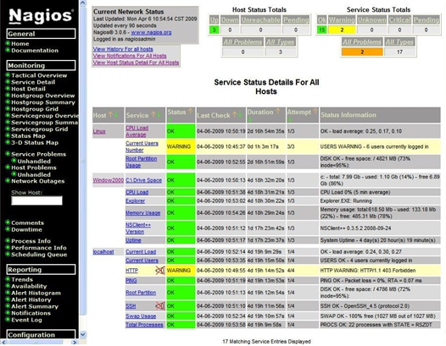

 |  |  | 可看出Service Detail選項中，出現3台主機，分別為Linux、Windows 2000與localhost，
 |  |  | 其中前2台分別為被監看的Linux與Windows主機名稱，以及分別在windows.cfg與linux.cfg所設定的host_name，
 |  |  | 而localhost則是Nagios安裝後，包含本機監看項目。
 |  |  | 在Linux主機項目的使用者數量，由於目前的使用者超過5人，所以顯示Status為WARNING。

Icinga2使用
 | https://icinga.com/docs/icinga2/latest/

 | Icinga 2 是一个开源网络监控系统，可以检查网络资源的可用性，通知用户中断，并生成报告的性能数据。
 | 它的可扩展性和可扩展性，Icinga2可以监控多个位置的大型复杂环境。
 | Icinga 2功能
 |  | 监控网络服务（SMTP，POP3，HTTP，NNTP，ping等）
 |  | 监控主机资源（CPU负载，磁盘使用情况等）
 |  | 监控服务器组件（交换机，路由器，温湿度传感器等）
 |  | 简单的插件设计，允许用户轻松开发自己的服务检查，并行服务检查。
 |  | 能够使用“父”主机定义网络主机层次结构，允许检测和区分已停机的主机和不可达的主机。
 |  | 能够定义在服务或主机事件期间运行的事件处理程序以进行主动解决问题。
 |  | 当服务或主机问题发生并通过电子邮件，寻呼机或用户定义的方法得到解决时通知联系人
 |  | 将警报提升给其他用户或通信渠道。
 |  | 两个可选的用户界面（Icinga Classic UI和Icinga Web），用于主机和服务状态的可视化，网络地图，报告，日志等。
 |  | 基于Icinga Classic和Icinga Web用户界面的开源Jasper Reports的Icinga报告模块容量利用率报告。
 |  | 通过附加功能（如PNP4Nagios，NagiosGrapher和InGraph）进行性能图形化。

 | 選擇 icinga2 的原因是：
 | 雖然設計上許多還是有 nagios 的影子，但是 icinga2 參考 Puppet 的設計方式以 object-based 的概念來改善許多使用者垢病 nagios 的缺點。
 | 提供 API 接口 (這點很重要)
 | 優化過的模組 (Icinga Director、Grafana Integration ..)
 | 支援所有 nagios 模組套件

 | 基本使用：
 | 1 配置文件（采用的yum安装）:
 |  | cd /etc/icinga2/conf.d
 |  | users.conf 添加和修改主机，添加和修改报警收件人
 |  | groups.conf 主机分类
 |  | services.conf 添加服务，也可以自定义文件，里面的格式正确即可
 |  | templates.conf 定义报警检测频率，报警类型（critical，waring...）
 |  | commands.conf 定义命令，也可以用下面一个配置文件
 |  | /usr/share/icinga2/include/*
 |  | 详细配置说明见后文。
 | 2 插件
 |  | cd /usr/lib64/nagios/plugins
 |  | 也可以自定脚本，和nagios是一样的：
 |  | 做法为将结果打印出来，发送退出状态：
 |  | 0—normal
 |  | 1—warning
 |  | 2—critical
 |  | 3—unknown
 | 3 启动
 |  | 检测配置是否正确：/etc/init.d/icinga2 checkconfig
 |  | 或者 /usr/sbin/icinga2 -c /etc/icinga2/icinga2.conf -C
 |  | 修改配置后重载配置文件：/etc/init.d/icinga2 reload
 |  | 也可以 service icinga2 restart
 | 4 修改页面登录密码
 |  | cd /etc/icinga
 |  | htpasswd -c passwd icingaadmin

 | configue file 简介 |  |  | /etc/cinga2/
 | (1) icinga2.conf
 |  | include_recursive "conf.d"，这句保证所有放在conf.d目录下的文件都可以是配置文件，你可以自定义配置文件，不需要按照原有的名字。

 | (2) constants.conf
 |  | 定义全局常量

 | (3)zones.conf
 |  | The zones.conf configuration file can be used to configure Endpoint and Zone objects required for a distributed zone setup.
 |  | By default a local dummy zone is defined based on the NodeName constant defined in constants.conf.

 | (4) localhost.conf
 |  | 监控服务器的一些监控配置
 |  |  | /**
 |  |  | * A host definition. You can create your own configuration files
 |  |  | * in the conf.d directory (e.g. one per host). By default all *.conf
 |  |  | * files in this directory are included.
 |  |  | */
 |  |  | object Host "localhost" { |  |  | Object: 用来定义单个主机或单个服务
 |  |  | import "generic-host" |  |  | import：导入generic-host 模板,定义检测频率等（详见templates.conf）
 |  |  | address = "127.0.0.1" |  |  | address：ip（ipv4）或者完整主机名
 |  |  | address6 = "::1"
 |  |  | vars.os = "Linux" |  |  | vars：用来自定义参数（可选的，不可选的都可以在这里定义），后面跟的.os等就是参数，
 |  |  | vars.sla = "24x7" |  |  |  | 前提是需要定义命令的时候定义这些参数名称，定义命令详见后文。
 |  |  | }
 |  | Tip: | The directory tree and file organisation is just an example.
 |  |  | You are free to define your own strategy.
 |  |  | Just keep in mind to include the main directories in the icinga2.conf file.
 |  |  | The command object icinga for the embedded health check is provided by the Icinga Template Library (ITL)
 |  |  |  | while http_ip, ssh, load, processes, users and disk are all provided by the plugin check commands configuration file.
 |  |  | which we enabled earlier by including the itl and plugins

 | 插件
 |  | 可以照如下方式，自定义插件位置：
 |  |  | # cp check_snmp_int.pl /opt/plugins
 |  |  | # chmod +x /opt/plugins/check_snmp_int.pl
 |  |  | # cat /etc/icinga2/constants.conf
 |  |  | ......
 |  |  | const PluginDir = "/usr/lib/nagios/plugins"
 |  |  | const CustomPluginDir = "/opt/monitoring"
 |  | 插件放在指定位置后，使用时需要在配置文件中定义为命令。详见后文。

Add a new Host and Services to be Monitored by Icinga 2
 | https://www.howtoforge.com/tutorial/add-a-new-host-and-service-to-be-monitored-by-icinga2/
 | Icinga 2 provides a plug-in infrastructure that allows it to implement server and service checks as well as notifications easily.
 | Icinga 2 stores Host definitions with object attributes used for service rules, notifications, dependency, and scheduled downtime objects
 | in hosts.conf file which is located in /etc/icinga2/conf.d/ directory.
 | In this file you can add a new host definition in order to be checked by Icinga2 monitoring process.
 | In the below example we’ll add a new definition so that our default gateway router can be
 | periodically checked by Icinga2 to see if it’s online via ICMP checks.
 | # vi /etc/icinga2/conf.d/hosts.conf
 |  | Go to the end of file and add the following lines to add the new host definition.
 |  | object Host "Router" {
 |  | address = "192.168.1.1"
 |  | check_command = "hostalive"
 |  | }
 | For instance, on the main router we also want to check the status of the HTTP web server that is used for authentication and setups.
 | The below lines will check the web server on the router to see if the HTTP server is alive and responds with the proper HTTP codes.
 |  | object Service "http" {
 |  | host_name = "Router"
 |  | check_command = "http"
 |  | }
 | In order for Icinga 2 to pick-up the new Host definitions and start periodically monitor the new resource, you need to restart the process by issuing the following command.
 | # systemctl restart icinga2.service |  |  |  | // 重新啟動 icinga 讓設定生效
 | To verify the state of the newly added host, in this case, the router, log in to Icinga 2 Web panel and navigate to Overview -> Hosts.
 | In the right plane, you should see the status of the newly added host, as illustrated in the below image which describes our router status.
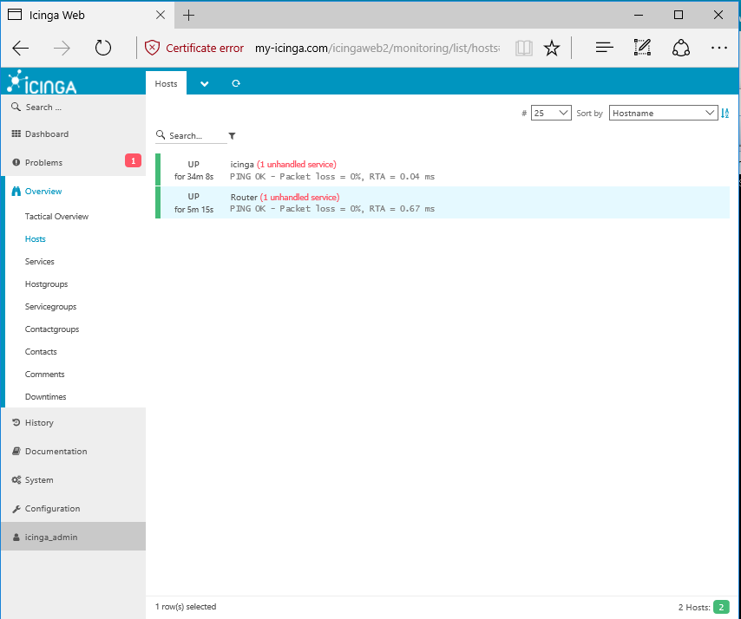

 | If you want to display the status of the host HTTP service checks, navigate to Overview -> Servicegroups and hit on HTTP Checks.
 | In the right plane, you should see the status of the router HTTP service, as illustrated in the following screenshot.
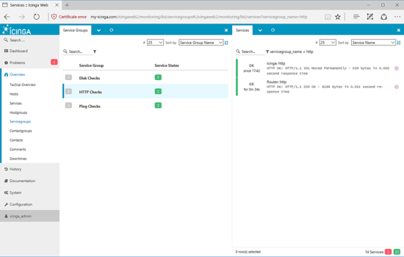

 | Icinga 2 comes with a series of pre-defined commands that can be used to monitor a wide range of services.
 | But those default commands sometimes are not enough to check custom services.
 | In this case, one approach is to create your own custom command script that can be called by Icinga 2 to monitor the service.
 | In the below example we’ll show you how to add a new custom command script in order to verify the state of different UDP services over your network.
 | The custom command must be parameterized and must contain at least two parameters, in the form of –H hostname or IP and –p port number.
 | The custom command script for verifying a UDP service port should be placed in the /usr/lib/nagios/plugins/ directory
 |  | and should have the content as declared in the below sample.
 | # vi /usr/lib/nagios/plugins/check_udpport
 |  | #!/bin/bash
 |  | while getopts H:p: option
 |  | do
 |  | case "${option}"
 |  | in
 |  | H) addr=${OPTARG};;
 |  | p) port=${OPTARG};;
 |  | esac
 |  | done

 |  | /bin/nc -vz -u "$addr" "$port" > /dev/null 2>&1

 |  | stat=`echo $?`

 |  | if test $stat -eq 0; then
 |  | echo "Port $port is opened on $addr"
 |  | exit 0
 |  | else
 |  | echo "Port $port is not opened on $addr"
 |  | exit 2
 |  | fi
 | Let’s try to understand how this script works.
 | As you can see the plugin is nothing else but a simple Bash script.
 | We use a while control expression to loop through two parameters defined by H and p letters.
 | The two H and p shell variables letters are parameterized and parsed as command line arguments using the case statement.
 | The case statement will test if the parameters exist and will declare them for addr and port variables.
 | Next, the $addr and $port variables will be added as command options for netcat command,
 |  | which, in return will probe if the port number, defined in $port variable, is opened for the host with the IP address defined by $addr variable.
 | The output of netcat command and eventual errors are of no interest for this plugin, so it will be discarded to the Linux blackhole /dev/null file.
 | What we need is the netcat command exit code.
 | After netcat will check the port on the host, will always return 0 exit code in case the probed UDP port is opened.
 | The rest of the command is pretty simple. An if-else case conditional statement will print the following:
 | if the UDP port is open on the specified IP address, print the string with the content ‘port is opened’ for that host IP address alongside with appending the exit code 0.
 | 0 exit code is always the success or no error returned code by a process in Linux.
 | If the UDP port is not open (exit code of netcat will be other than 0), print the string which says ‘the port is not opened’ for the host and append the exit code of 2.
 | The exit codes added after each echo printed string in this script has a huge meaning for Icinga2 checks, as explained below.
 | Command Plugin Return Code for Service State or Host State in Icinga 2:
 |  | 0 = OK for services and UP for hosts
 |  | 1 = WARNING for services and UP or DOWN/UNREACHABLE for hosts (the host is flapping or changes its states frequently)
 |  | 2 = CRITICAL for services and DOWN/UNREACHABLE for hosts
 |  | 3 = UNKNOWN DOWN/UNREACHABLE
 | So basically, Icinga 2 will execute this script with host and port parameter and it will return two states:
 |  | either the UDP port is not reachable and will alert you that the host’s UDP service is Critical
 |  | or the UDP port is reachable and will inform you that the UDP service is running in good conditions and is OK.
 | After you’ve edited the script file, save and close it and make sure the file can be launched in execution
 |  | by adding the execution permissions with the following command.
 | # chmod +x /usr/lib/nagios/plugins/check_udpport
 | Then, in order to test if the script is working as expected, run the command against a UDP opened port
 |  | and a UDP closed port over a host in your network by issuing the below syntax.
 | Here the TFTP server is checked for 192.168.1.2 host.
 | # /usr/lib/nagios/plugins/check_udpport –H 192.168.1.2 –p 69
 | Simulate the checks against a UDP port you know for sure is closed
 | # /usr/lib/nagios/plugins/check_udpport –H 192.168.1.2 –p 68
 | In order for this new custom plugin to be widely used in Icinga 2,
 |  | add a new command definition in Icinga 2 command’s configuration file, as shown in the below example.
 | # vi /etc/icinga2/conf.d/commands.conf
 | Go to the bottom of this file and add the command definition as follows:
 |  | object CheckCommand "myudp" {
 |  | command = [ PluginDir + "/check_udpport" ]

 |  | arguments = {
 |  | "-H" = "$addr$"
 |  | "-p" = "$port$"
 |  | }
 |  | vars.addr = "$address$"
 |  | }
 | The name of the command that will be using in Icinga 2 configurations to call the ckeck_udpport command would be “myudp”.
 | We don’t need to specify the address when we call the command for a service host definition because is hardcoded by Icinga 2 macro $address$ variable.
 | In order to check if the command is working as expected, add a new service definition for a host in order to check if a specific UDP service is opened or not over that host.
 | For instance, to check if the DHCP port is opened for 192.168.1.2 host, add the below definition in Icinga2 hosts.conf file.
 |  | object Service "dhcp" {
 |  | host_name = "Pi.hole"
 |  | check_command = "myudp"
 |  | vars.port = "67"
 |  | }
 | Afterwards, restart Icinga 2 to reflect changes and navigate to Icinga 2 Web panel,
 |  | Overview -> Hosts, click on your specific host and verify the status of the UDP service status, as shown in the below screenshot.
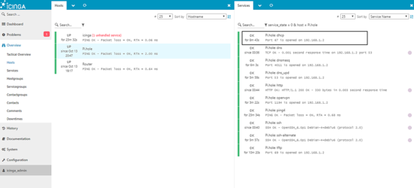

 | That’s all! You have successfully added a host and it's services will be periodically checked by Icinga 2 network monitoring application.
 | For other custom configurations regarding Icinga 2 monitoring engine and custom command script, visit the documentation page at the following address:
 |  | https://icinga.com/docs/icinga2/latest/doc/03-monitoring-basics/#check-commands

